线性回归
城市 | x0 | 人数x1 | 收入x2 | 销量y | y_hat
1 | 1 | 27.4 | 2450 | 162 | 161.89572437
2 | 1 | 18 | 3254 | 120 | 122.66731763
3 | 1 | 37.5 | 3802 | 223 | 224.42938429
4 | 1 | 20.5 | 2838 | 131 | 131.24062439
5 | 1 | 8.6 | 2347 | 67 | 67.699283531
6 | 1 | 26.5 | 3782 | 169 | 169.6848553
7 | 1 | 9.8 | 3008 | 81 | 79.731935697
8 | 1 | 33 | 2450 | 192 | 189.67200303
9 | 1 | 19.5 | 2137 | 116 | 119.83201895
10 | 1 | 5.3 | 2560 | 55 | 53.290523543
11 | 1 | 43 | 4020 | 252 | 253.7150576
12 | 1 | 37.2 | 4427 | 232 | 228.6907949
13 | 1 | 23.6 | 2660 | 144 | 144.97934226
14 | 1 | 15.7 | 2088 | 103 | 100.53307489
15 | 1 | 37 | 2605 | 212 | 210.93805961

XT
1 | 1 | 1 | 1 | 1 | 1 | 1 | 1 | 1 | 1 | 1 | 1 | 1 | 1 | 1
27.4 | 18 | 37.5 | 20.5 | 8.6 | 26.5 | 9.8 | 33 | 19.5 | 5.3 | 43 | 37.2 | 23.6 | 15.7 | 37
2450 | 3254 | 3802 | 2838 | 2347 | 3782 | 3008 | 2450 | 2137 | 2560 | 4020 | 4427 | 2660 | 2088 | 2605
3x15 * 15x3 = 3x3
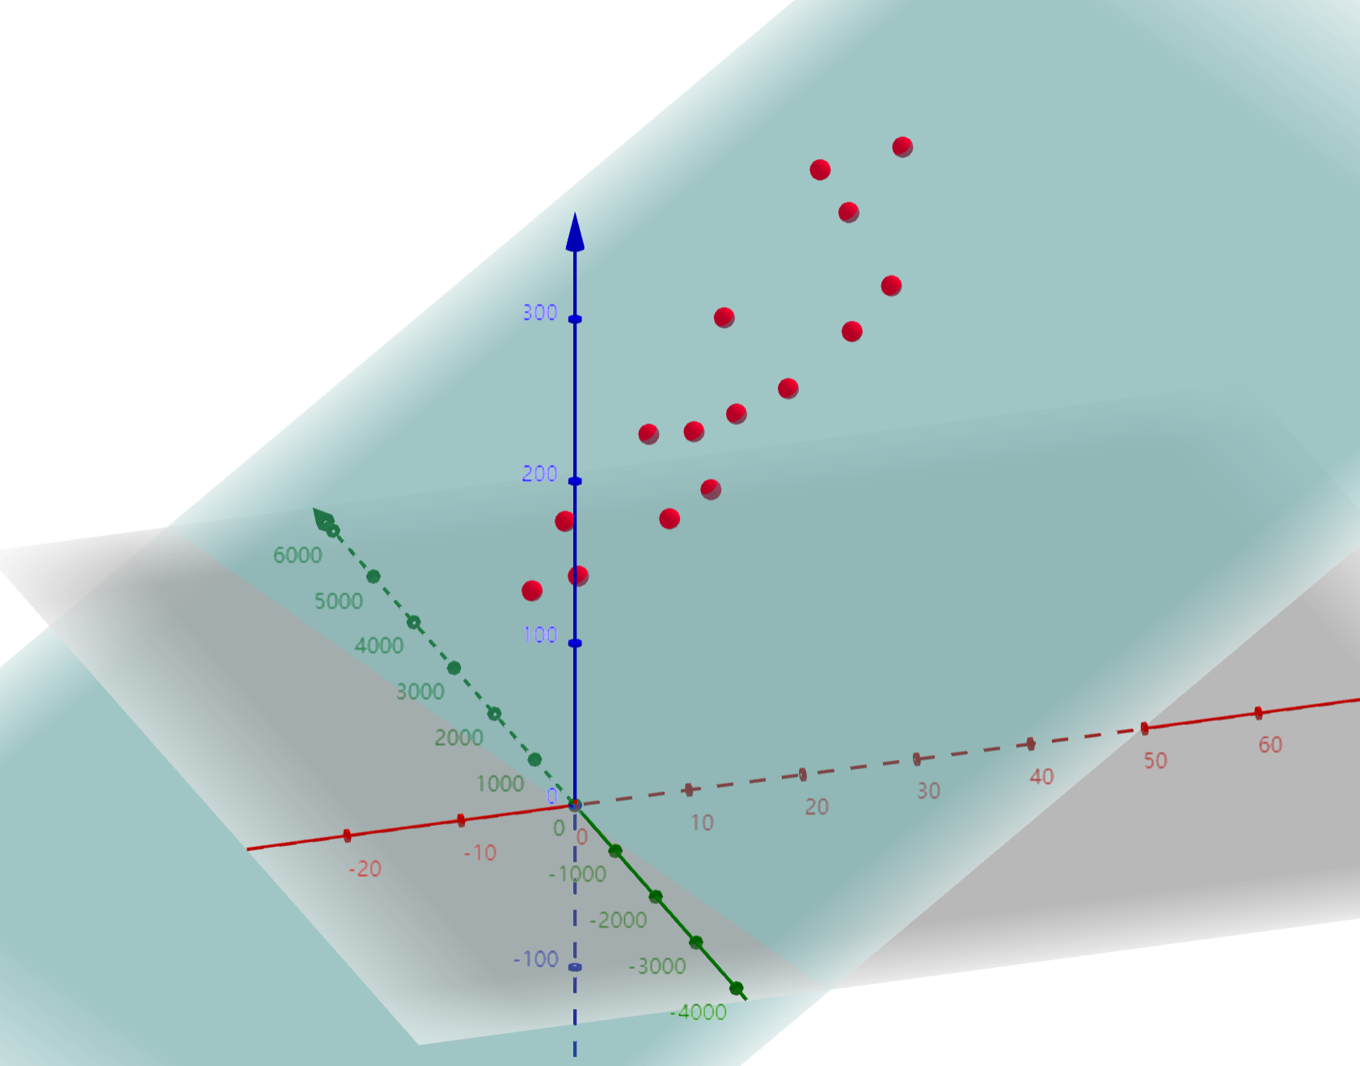
15 | 362.6 | 44428
362.6 | 10676.14 | 1141918.1
44428 | 1141918.1 | 139063428

1.2463484164 | 0.0021296641762 | -0.00041567125409
0.0021296641762 | 0.0007732903033 | -7.0302517921E-06
-0.00041567125409 | -7.0302517921E-06 | 1.9771851335E-07

3x3 * 3x15 * 15x1 = 3x1
3.4526127899 | β0 | 3.4526127899 | 4.9600497612 | 0.009199080867
4.9600497612 | β1
0.009199080867 | β2 | 3.45+4.96x+0.0091y=z

逻辑回归
序号 | x0 | x1 | x2 | y | z | y_hat | Loss | y_predict | 错误 | 均损失 | 学习率 |  | β0 | β1 | β2
1 | 1 | -0.017612 | 14.053064 | 0 | -4.7741237059 | 0.0083747527511 | 0.0036524244201 | 0 | 0 | 0.072914034467 | 0.001 | 参数 | 5.180686623 | 0.1699808263 | -0.70815991635
2 | 1 | -1.395634 | 4.662541 | 1 | 1.641630958 | 0.83775673999 | 0.076882069458 | 1 | 0 | 错误率 | 正确率 | 梯度 | -0.0031372796848 | 0.83163484133 | -0.25899076033
3 | 1 | -0.752157 | 6.53862 | 0 | 0.42244576243 | 0.60406835095 | 0.40237978126 | 1 | 1 | 0.05 | 0.95 | 更新后的参数 | 5.1806897603 | 0.16914919146 | -0.70790092559
4 | 1 | -1.322371 | 7.152853 | 0 | -0.10945487436 | 0.47266356768 | 0.27791222334 | 0 | 0
5 | 1 | 0.423363 | 11.054677 | 0 | -2.575828924 | 0.070710323566 | 0.031848887441 | 0 | 0 |  |  |  | 5.18+0.169x-0.707y=z
6 | 1 | 0.406704 | 7.067335 | 1 | 0.2450151426 | 0.56094917973 | 0.25107648271 | 1 | 0
7 | 1 | 0.667394 | 12.741452 | 0 | -3.7288547758 | 0.023456886624 | 0.010308578297 | 0 | 0
8 | 1 | -2.46015 | 6.866805 | 1 | -0.10028776117 | 0.4749490523 | 0.32335297457 | 0 | 1
9 | 1 | 0.569411 | 9.548755 | 0 | -1.4845699667 | 0.18473814491 | 0.088702877207 | 0 | 0 |  |  |  | 以“-”为核心的绝对距离 |  |  | 以“/"为核心的相对距离
10 | 1 | -0.026632 | 10.427743 | 0 | -2.2083499169 | 0.099003165768 | 0.045276734968 | 0 | 0 |  |  |  | 10000 | 10050 | 50 | 10000/10050约等于1
11 | 1 | 0.850433 | 6.920334 | 1 | 0.42454078054 | 0.60456930657 | 0.21855390533 | 1 | 0 |  |  |  | 50 | 100 | 50 | 50/100=0.5
12 | 1 | 1.347183 | 13.1755 | 0 | -3.9206790753 | 0.019442134358 | 0.0085267722282 | 0 | 0
13 | 1 | 1.176813 | 3.16702 | 1 | 3.1379656509 | 0.9584319074 | 0.018438736508 | 1 | 0 |  |  | 信息熵 | ∑plog(1/p)=-∑plog(p)
14 | 1 | -1.781871 | 9.097953 | 0 | -1.5650029173 | 0.17292993264 | 0.082457696521 | 0 | 0
15 | 1 | -0.566606 | 5.749003 | 1 | 1.0131609834 | 0.73363830295 | 0.13451800241 | 1 | 0 |  |  |  | p | q
16 | 1 | 0.931635 | 1.589505 | 1 | 4.2134229823 | 0.98542008279 | 0.006378591079 | 1 | 0 |  |  | 相对熵KL散度 | ∑plog(p/q)=∑(plog(p)-plog(q))
17 | 1 | -0.024205 | 6.151823 | 1 | 0.82009777606 | 0.69425709486 | 0.15847967335 | 1 | 0 |  |  | 描述是相对的距离
18 | 1 | -0.036453 | 2.690988 | 1 | 3.268840475 | 0.96334424844 | 0.016218491189 | 1 | 0
19 | 1 | -0.196949 | 0.444165 | 1 | 4.83266922 | 0.99209771165 | 0.0034455520992 | 1 | 0 |  |  | 交叉熵crossEntrop
20 | 1 | 1.014459 | 5.754399 | 1 | 1.2780904876 | 0.78212455987 | 0.10672407641 | 1 | 0 |  |  | 损失L= | ∑(-plog(q))=-plog(q)-(1-p)log(1-q)
21 | 1 | 1.985298 | 3.230619 | 1 | 3.2303543367 | 0.96196072104 | 0.016842660792 | 1 | 0
22 | 1 | -1.693453 | -0.55754 | 1 | 5.2876595625 | 0.99497183619 | 0.0021892122779 | 1 | 0 |  |  | 损失L(β)= | -y*LOG(y_hat)-(1-y)*LOG(1-y_hat)
23 | 1 | -0.576525 | 11.778922 | 0 | -3.258671991 | 0.037016518803 | 0.016381162602 | 0 | 0 |  |  |  | y_hat=1/(1+EXP(-z))
24 | 1 | -0.346811 | -1.67873 | 1 | 6.310544699 | 0.99818625243 | 0.00078841577123 | 1 | 0 |  |  |  | Z=β*X
25 | 1 | -2.124484 | 2.672471 | 1 | 2.9270282374 | 0.94916648034 | 0.022657607225 | 1 | 0
26 | 1 | 1.217916 | 9.597015 | 0 | -1.4085123485 | 0.1964688041 | 0.094997257737 | 0 | 0 |  |  | 梯度 | dL/dβ=(dL/dy_hat)(dy_hat/dz)(dz/dβ)
27 | 1 | -0.733928 | 9.098687 | 0 | -1.3873924896 | 0.19982435732 | 0.096814672664 | 0 | 0 |  |  |  | gradβi=(1/100)∑(y_hat-y)xi
28 | 1 | -3.642001 | -1.618087 | 1 | 5.7074806382 | 0.99668996384 | 0.0014399148419 | 1 | 0 |  |  |  | gradβi=(1/100)(∑y_hatxi-∑yxi)
29 | 1 | 0.315985 | 3.523953 | 1 | 2.7388757527 | 0.93928201104 | 0.027203995113 | 1 | 0 |  |  |  | gradβi=(1/100)(y_hat*xi-y*xi)
30 | 1 | 1.416614 | 9.619232 | 0 | -1.3904706871 | 0.19933262496 | 0.096547867419 | 0 | 0
31 | 1 | -0.386323 | 3.989286 | 1 | 2.2899666802 | 0.90804266787 | 0.041893744009 | 1 | 0 |  |  |  | grad(β0)=(1/100)(y_hat*x0-y*x0)
32 | 1 | 0.556921 | 8.294984 | 1 | -0.59882266075 | 0.35461309661 | 0.45024522903 | 0 | 1 |  |  |  | grad(β1)=(1/100)(y_hat*x1-y*x1)
33 | 1 | 1.224863 | 11.58736 | 0 | -2.8168140404 | 0.056422310835 | 0.025222336531 | 0 | 0 |  |  |  | grad(β2)=(1/100)(y_hat*x2-y*x2)
34 | 1 | -1.347803 | -2.406051 | 1 | 6.6554548303 | 0.99871467154 | 0.00055857010588 | 1 | 0
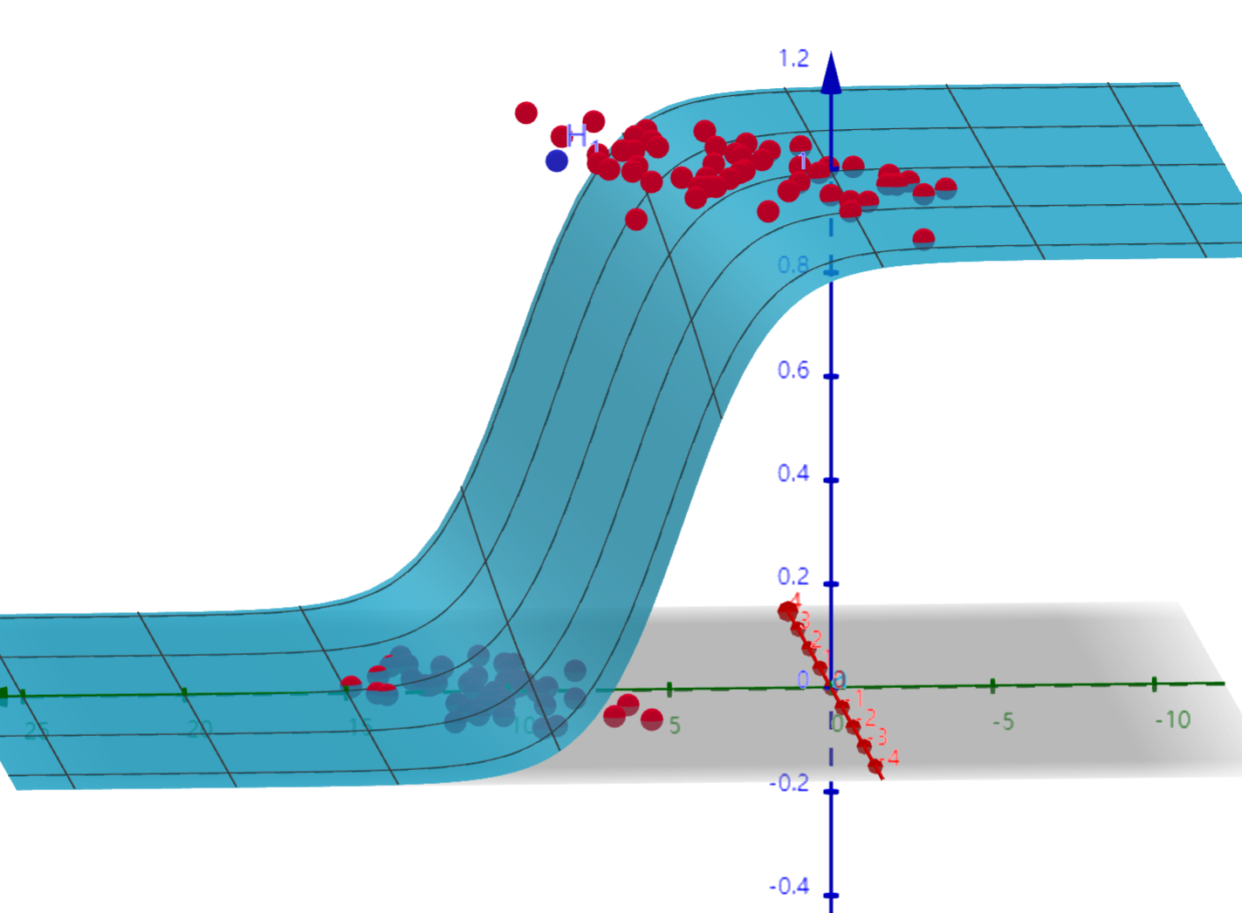
35 | 1 | 1.196604 | 4.951851 | 1 | 1.8773839698 | 0.86731035476 | 0.061825468565 | 1 | 0
36 | 1 | 0.275221 | 9.543647 | 0 | -1.5309593451 | 0.1778533655 | 0.085050716676 | 0 | 0
37 | 1 | 0.470575 | 9.332488 | 0 | -1.348218571 | 0.20616176624 | 0.10026798793 | 0 | 0
38 | 1 | -1.889567 | 9.542662 | 0 | -1.8982342606 | 0.13030845176 | 0.060634750428 | 0 | 0
39 | 1 | -1.527893 | 12.150579 | 0 | -3.6835788998 | 0.024516690976 | 0.010780157188 | 0 | 0
40 | 1 | -1.185247 | 11.309318 | 0 | -3.0295883302 | 0.046106929336 | 0.020500306033 | 0 | 0
41 | 1 | -0.445678 | 3.297303 | 1 | 2.7699120917 | 0.94102810832 | 0.02639740409 | 1 | 0
42 | 1 | 1.042222 | 6.105155 | 1 | 1.0344183257 | 0.73777158332 | 0.13207807646 | 1 | 0
43 | 1 | -0.618787 | 10.320986 | 0 | -2.2334038849 | 0.096790657102 | 0.044211578669 | 0 | 0
44 | 1 | 1.152083 | 0.548467 | 1 | 4.9881162985 | 0.99322768062 | 0.0029511854392 | 1 | 0
45 | 1 | 0.828534 | 2.676045 | 1 | 3.4264537136 | 0.9685211282 | 0.013890900748 | 1 | 0
46 | 1 | -1.237728 | 10.549033 | 0 | -2.500105732 | 0.075850768149 | 0.034257893135 | 0 | 0
47 | 1 | -0.683565 | -2.166125 | 1 | 6.5984565783 | 0.99863938452 | 0.00059131016063 | 1 | 0
48 | 1 | 0.229456 | 5.921938 | 1 | 1.0260106248 | 0.73614174158 | 0.13303855569 | 1 | 0
49 | 1 | -0.959885 | 11.555336 | 0 | -3.1655011975 | 0.040484814153 | 0.017948147476 | 0 | 0
50 | 1 | 0.492911 | 10.993324 | 0 | -2.5205593621 | 0.074429401723 | 0.033590449658 | 0 | 0
51 | 1 | 0.184992 | 8.721488 | 0 | -0.96407649646 | 0.27606275519 | 0.1402990794 | 0 | 0
52 | 1 | -0.355715 | 10.325976 | 0 | -2.192220407 | 0.1004512777 | 0.045975308969 | 0 | 0
53 | 1 | -0.397822 | 8.058397 | 0 | -0.59356923467 | 0.35581632585 | 0.19099028591 | 0 | 0
54 | 1 | 0.824839 | 13.730343 | 0 | -4.4023851125 | 0.012099891378 | 0.0052869668166 | 0 | 0
55 | 1 | 1.507278 | 5.027866 | 1 | 1.876361817 | 0.86719267807 | 0.061884397648 | 1 | 0
56 | 1 | 0.099671 | 6.835839 | 1 | 0.35676160756 | 0.58825628514 | 0.23043342397 | 1 | 0
57 | 1 | -0.344008 | 10.717485 | 0 | -2.4674814221 | 0.078169528763 | 0.035348940309 | 0 | 0
58 | 1 | 1.785928 | 7.718645 | 1 | 0.018225142664 | 0.50455615955 | 0.29709048765 | 1 | 0
59 | 1 | -0.918801 | 11.560217 | 0 | -3.1619742338 | 0.040622044124 | 0.018010264765 | 0 | 0
60 | 1 | -0.364009 | 4.7473 | 1 | 1.7569645015 | 0.8528290777 | 0.069138000542 | 1 | 0
61 | 1 | -0.841722 | 4.119083 | 1 | 2.1206405492 | 0.89289320381 | 0.049200482621 | 1 | 0
62 | 1 | 0.490426 | 1.960539 | 1 | 3.8756745055 | 0.97968107775 | 0.0089152801387 | 1 | 0
63 | 1 | -0.007194 | 9.075792 | 0 | -1.2476483225 | 0.22310749091 | 0.10963906606 | 0 | 0
64 | 1 | 0.356107 | 12.447863 | 0 | -3.5738596356 | 0.027282197313 | 0.012013135592 | 0 | 0
65 | 1 | 0.342578 | 12.281162 | 0 | -3.45810834 | 0.030527969164 | 0.013464715754 | 0 | 0
66 | 1 | -0.810823 | -1.466018 | 1 | 6.0810374437 | 0.99771940895 | 0.00099157923001 | 1 | 0
67 | 1 | 2.530777 | 6.476801 | 1 | 1.0242593343 | 0.73580143538 | 0.13323936929 | 1 | 0
68 | 1 | 1.296683 | 11.607559 | 0 | -2.8189101396 | 0.056310820661 | 0.025171024691 | 0 | 0
69 | 1 | 0.475487 | 12.040035 | 0 | -3.2647598822 | 0.036800118642 | 0.016283579581 | 0 | 0
70 | 1 | -0.783277 | 11.009725 | 0 | -2.7491013837 | 0.060137420717 | 0.02693564153 | 0 | 0
71 | 1 | 0.074798 | 11.02365 | 0 | -2.613106213 | 0.068299675138 | 0.030723753083 | 0 | 0
72 | 1 | -1.337472 | 0.468339 | 1 | 4.6216831202 | 0.99025958239 | 0.0042509463919 | 1 | 0
73 | 1 | -0.102781 | 13.763651 | 0 | -4.5836501171 | 0.010114190878 | 0.0044149016937 | 0 | 0
74 | 1 | -0.147324 | 2.874846 | 1 | 3.1197936649 | 0.95770187052 | 0.018769664344 | 1 | 0
75 | 1 | 0.518389 | 9.887035 | 0 | -1.7327990649 | 0.15022989872 | 0.070698553402 | 0 | 0
76 | 1 | 1.015399 | 7.571882 | 0 | -0.0088183396427 | 0.49779542938 | 0.29911933904 | 0 | 0
77 | 1 | -1.658086 | -0.027255 | 1 | 4.9181446932 | 0.99274040162 | 0.0031643032521 | 1 | 0
78 | 1 | 1.319944 | 2.171228 | 1 | 3.867475156 | 0.97951721742 | 0.0089879258098 | 1 | 0
79 | 1 | 2.056216 | 5.019981 | 1 | 1.9752545927 | 0.87817438923 | 0.056419232657 | 1 | 0
80 | 1 | -0.851633 | 4.375691 | 1 | 1.9372363695 | 0.87404821548 | 0.058464609538 | 1 | 0
81 | 1 | -1.510047 | 6.061992 | 0 | 0.63114783859 | 0.65274968553 | 0.4593573523 | 1 | 1
82 | 1 | -1.076637 | -3.181888 | 1 | 7.250964516 | 0.99929101327 | 0.00030801822603 | 1 | 0
83 | 1 | 1.821096 | 10.28399 | 0 | -1.7924714722 | 0.14276998098 | 0.066902628968 | 0 | 0
84 | 1 | 3.01015 | 8.401766 | 1 | -0.25743950041 | 0.43599323955 | 0.36052024478 | 0 | 1
85 | 1 | -1.099458 | 1.688274 | 1 | 3.7982318691 | 0.97808085467 | 0.0096252420586 | 1 | 0
86 | 1 | -0.834872 | -1.733869 | 1 | 6.2666309166 | 0.9981049835 | 0.00082377599239 | 1 | 0
87 | 1 | -0.846637 | 3.849075 | 1 | 2.3110139362 | 0.90978510987 | 0.04106117539 | 1 | 0
88 | 1 | 1.400102 | 12.628781 | 0 | -3.5245193786 | 0.028622574144 | 0.012611993451 | 0 | 0
89 | 1 | 1.752842 | 5.468166 | 1 | 1.6063001774 | 0.83289708088 | 0.079408660018 | 1 | 0
90 | 1 | 0.078557 | 0.059736 | 1 | 5.151737166 | 0.99424398458 | 0.0025070279219 | 1 | 0
91 | 1 | 0.089392 | -0.7153 | 1 | 5.7024283372 | 0.996673254 | 0.0014471959953 | 1 | 0
92 | 1 | 1.825662 | 12.693808 | 0 | -3.4982318531 | 0.029362581769 | 0.012942970575 | 0 | 0
93 | 1 | 0.197445 | 9.744638 | 0 | -1.6865135436 | 0.15623489351 | 0.073778438625 | 0 | 0
94 | 1 | 0.126117 | 0.922311 | 1 | 4.5489804143 | 0.98953273848 | 0.004569832681 | 1 | 0
95 | 1 | -0.679797 | 1.22053 | 1 | 4.2008037445 | 0.98523766286 | 0.0064589946622 | 1 | 0
96 | 1 | 0.677983 | 2.556666 | 1 | 3.4854023529 | 0.97026955596 | 0.013107595216 | 1 | 0
97 | 1 | 0.761349 | 10.693862 | 0 | -2.2628630642 | 0.094245683872 | 0.042989587775 | 0 | 0
98 | 1 | -2.168791 | 0.143632 | 1 | 4.7103193117 | 0.99107840859 | 0.0038919852024 | 1 | 0
99 | 1 | 1.38861 | 9.341997 | 0 | -1.1989041158 | 0.23167022557 | 0.11445233664 | 0 | 0
100 | 1 | 0.317029 | 14.739025 | 0 | -5.2030112366 | 0.0054698934337 | 0.0023820653121 | 0 | 0

